Thông tin sử dụng
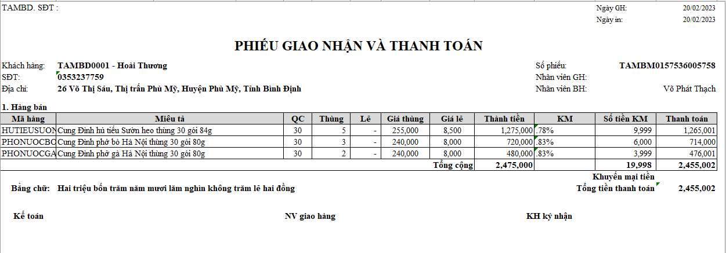
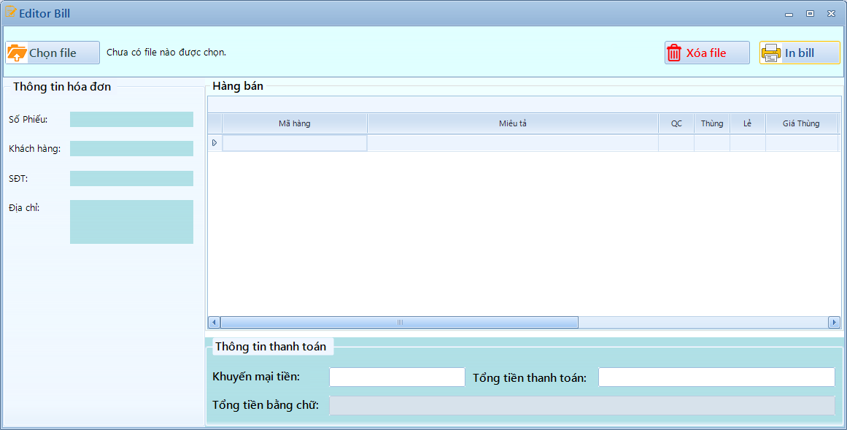

Mô tả chức năng:

 | Chọn file: | Chọn file excell đang có sẵn để bỏ vào danh sách hàng bán
 | Xóa file: | Xóa file đã nhập trước đó để chọn file khác.
 | In Bill | Sau khi đã chỉnh sửa xong nội dung hàng bán thì nhấn in để in toàn bộ

Mô tả các mục.
 | Thông tin khách hóa đơn: |  | Lấy từ file excell đã bỏ vào ở trên.
 | Hàng bán |  | Lấy toàn bộ danh sách hàng hóa trong file excell để bỏ vào.
 |  |  | Tại đây có thể thêm/xóa/sửa thông tin, giá cả, …
 |  |  | Sau khi sửa sẽ tự động cập nhập lại số tiền
 |  |  | Có thể tìm kiếm nhanh tại mã hàng
 | Thông tin thanh toán |  | Hiện tổng tiền hàng ở danh sách hàng bán sau khi đã trừ % khuyên mãi ở trên.
 |  |  | Nếu muốn giảm thêm ngoài % chiết khấu thì nhập vào ô Khuyễn mại tiền
 |  |  | Tổng tiền tự động cập nhật
 |  |  | Tiền bằng chữ cũng tự động cập nhật.

Liên kết từ file excell qua app

